listing
1) ENGLISH ITEM NAME (ex : OOOO machine) | 2)中文名称 | 3) MANUFACTUROR (ex : OOO company) | 4) MODEL NO (ex : abc-123) | 5)Serial number | 6)CN hs code | 7)VN hs code | 8)Material | 9) VOLTAGE (ex : 220V) | 10) CAPACITY (ex :1200KW) | 11) Manufacture date (yyyy-mm-dd) | 12) ORIGIN | 13) NEW or USED | 14) PICTURE (BEFORE PACKING) | 15) PICTURE (NAME PLATE or label) | 16)Quantity | 17)cost(RMB 13%VAT) | 19)Total cost(RMB) | 20)CARTON NO. | 21)CTN QTY | 22)G.W(KGS) | 23)N.W(KGS) | 24)Package Size(CM) | 25)Part size(CM) | 26)应用范围 | 27)是否带电源
Feeder | 送料器 | i-PULSE Co., LTD. | F2-82M | F2-82M-003935B |  |  | 五金+塑胶+电子 | 24VDC | 5W | 2021.6 | JAPAN | USED | 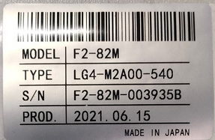 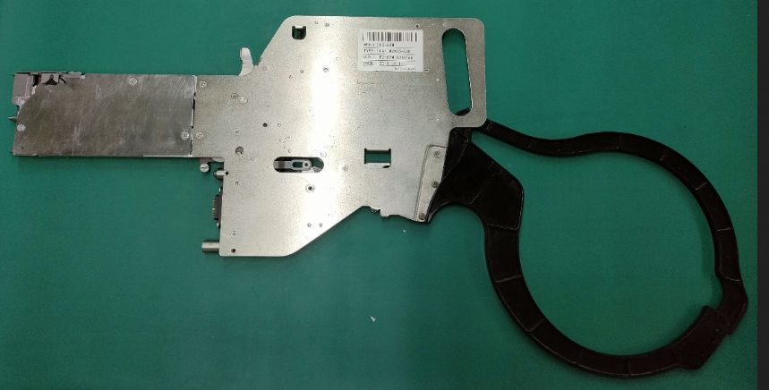 |  | 10 | 1554 | 15,540.00 | P1 | 1 | 14.5*1 | 1.4 | 68*35*26 | 66*33*2 | SMT | NO
Feeder | 送料器 | i-PULSE Co., LTD. | F1-82-1005 | F1-825-023582E |  |  | 五金+塑胶+电子 | 24VDC | 5W | 2021.6 | JAPAN | USED | 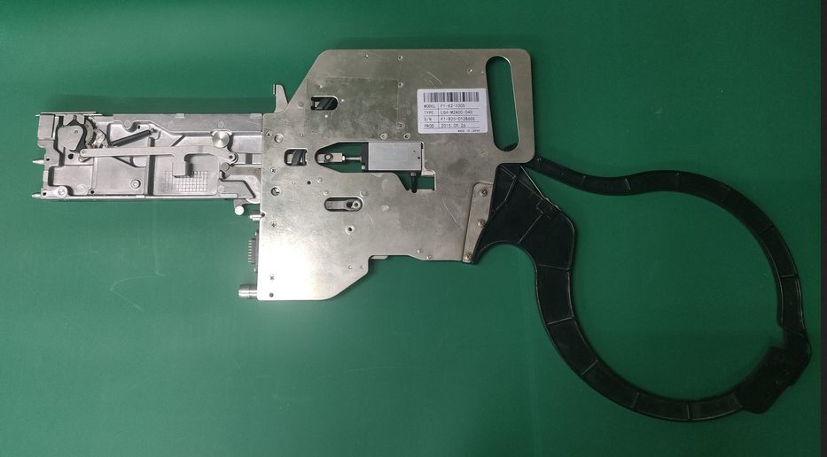 | 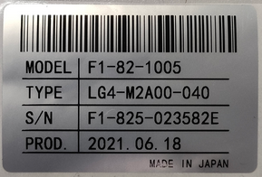 | 10 | 750 | 7,500.00 | P2 | 1 | 14.5*1 | 1.4 | 68*35*26 | 66*33*2 | SMT | NO
Feeder | 送料器 | i-PULSE Co., LTD. | F1-84 | F1-84-035862C |  |  | 五金+塑胶+电子 | 24VDC | 5W | 2021.6 | JAPAN | USED | 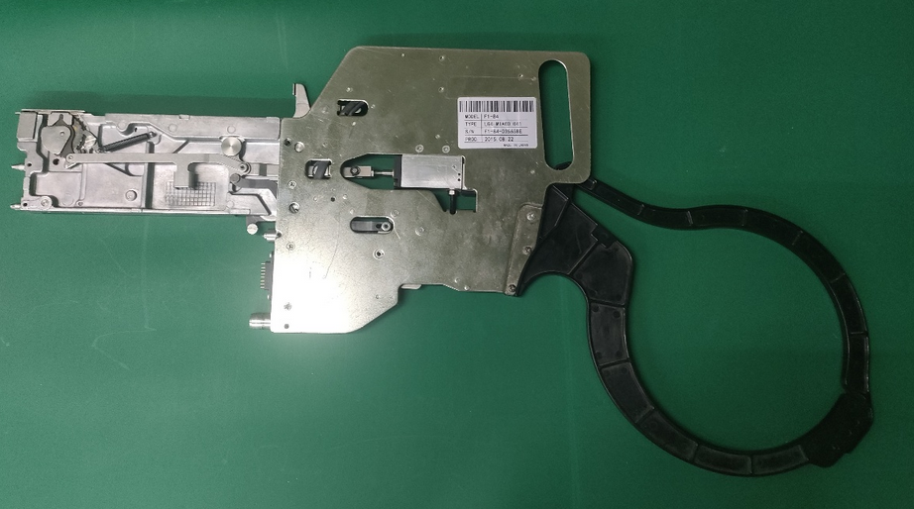 | 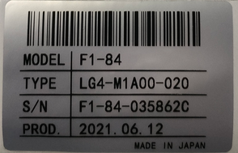 | 50 | 750 | 37,500.00 | P3.P4.P5.P6.P7 | 5 | 14.5*5 | 1.4 | 68*35*26 | 66*33*2 | SMT | NO
 |  |  |  |  |  |  |  |  |  |  |  |  |  |  |  |  | 60,540.00

